Sheet1
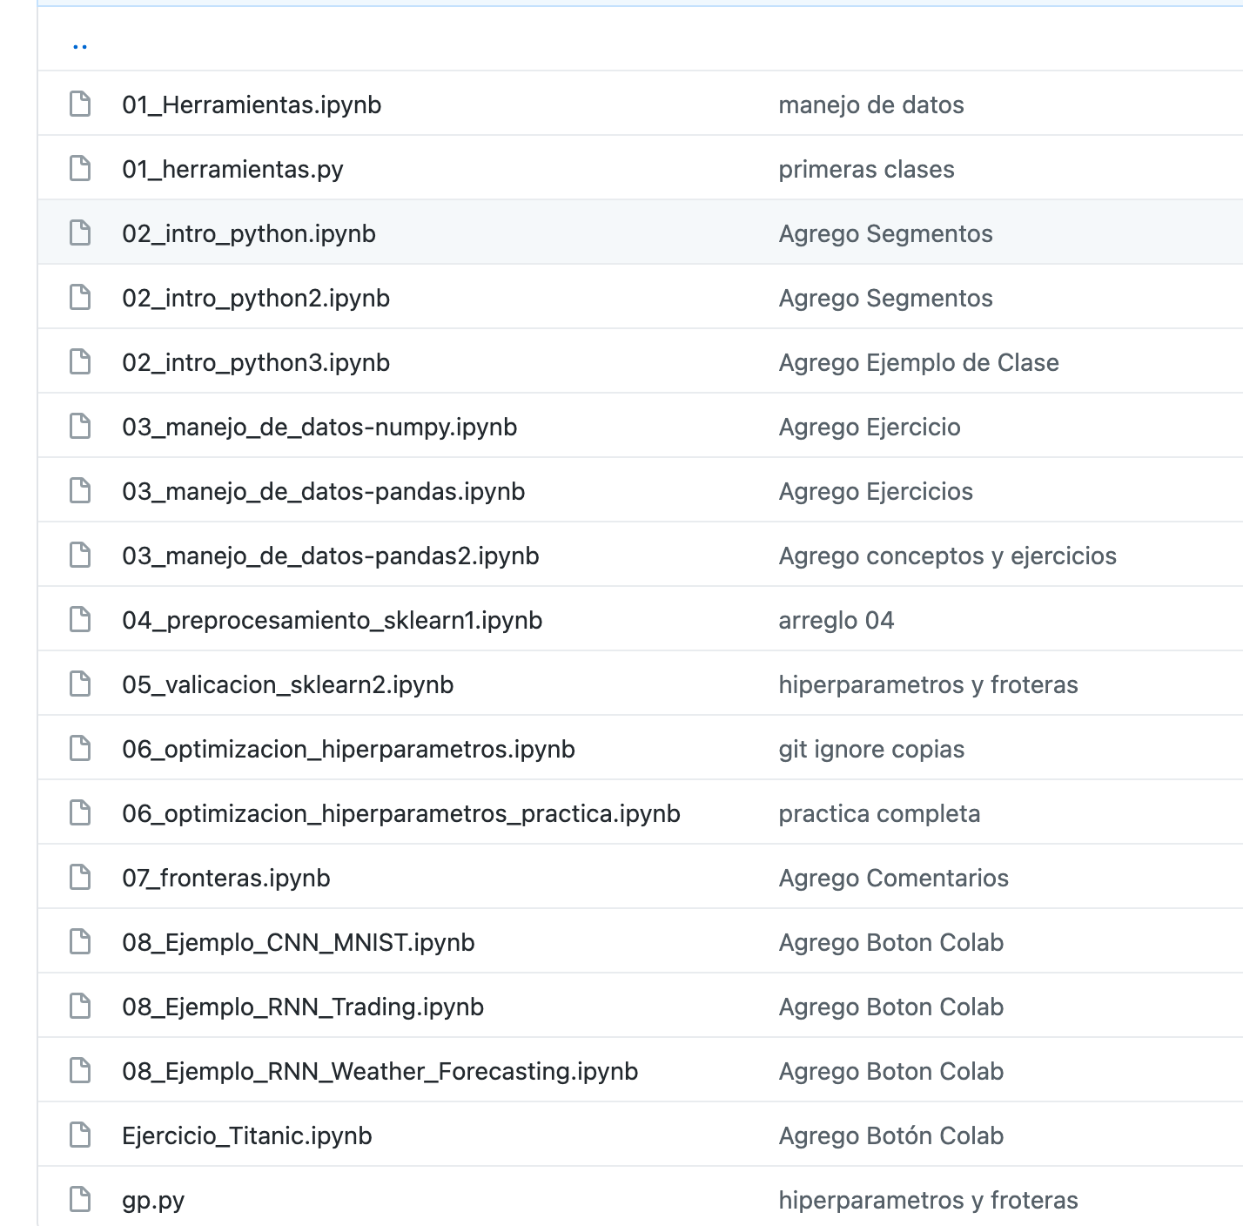
Laboratorio de Implementación

Cronograma

Fecha | Hora | Tema
6-May-21 | 14:15 a 18:00 | Introducción a la materia / Herramientas / Introducción a Python
7-May-21 | 9:00 a 12:45 | Preprocesamiento de los datos y exploración / Feature engineering
27-May-21 | 14:15 a 18:00 | Validación y optimización de modelos
28-May-21 | 9:00 a 12:45 | Clasificación de texto
11-Jun-21 | 9:00 a 12:45 | Clasificación de imágenes
11-Jun-21 | 14:15 a 18:00 | Clasificación texto e imágenes
2-Jul-21 | 14:15 a 18:00 | Regresión
3-Jul-21 | 9:00 a 13:00 | Resolución de un problema "End to end"

